Si Y-O
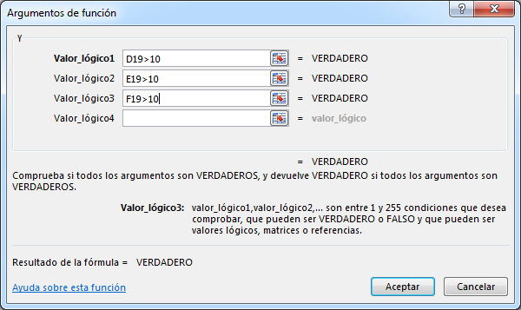
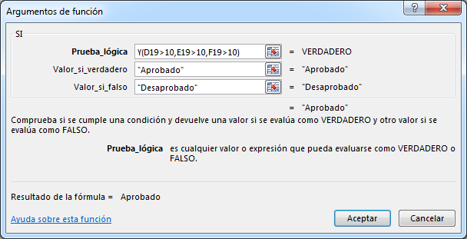
COMBINANDO LA FUNCION SI, LA FUNCION Y, LA FUNCION O
FUNCION Y:
 | Sintaxis: =Y( Condición 1, Condición 2, ………, Condición N )

 | Esta función devuelve el valor "VERDADERO" si todas las condiciones son verdaderas,
 | de lo contrario devolverá el valor "FALSO".

 | Nota: Como máximo se pueden usar 30 condiciones.

FUNCION O:
 | Sintaxis: =O( Condición 1, Condición 2, ………, Condición N )

 | Esta función devuelve el valor "VERDADERO" si por lo menos una de las condiciones es verdadero,
 | de lo contrario devolverá el valor "FALSO" si todas son falsas.

 | Nota: Como máximo se pueden usar 30 condiciones.

 | ALUMNOS | Categoria | Nota-1 | Nota-2 | Nota-3 | Y | O
 | Alvarez | A | 15 | 17 | 13 | APROBADO |  | Y |  |  |  | O
 | Balbin | B | 8 | 11 | 8 | DESAPROBADO |  | V | V | = | V | V | V | = | V
 | Estrada | C | 12 | 12 | 14 | APROBADO |  | V | F | = | F | V | F | = | V
 | Garcia | D | 18 | 13 | 9 | DESAPROBADO |  | F | V | = | F | F | V | = | V
 | Honores | B | 5 | 8 | 11 | DESAPROBADO |  | F | F | = | F | F | F | = | F
 | Saavedra | A | 20 | 18 | 19 | APROBADO
Obtener el mensaje para Y
Escribir en la celda G19 la función:
=Y(D19>10,E19>10,F19>10)
Rellenar (copiar) de G19 hasta G26
Luego modificar la funcion de la celda G19 por:
=SI(Y(D19>10,E19>10,F19>10),"Aprobado","Desaprobado")
vuelva a rellenar hasta G26
Obtener el mensaje para O
Escribir en la celda H19 la función:
=O(D19>10,E19>10,F19>10)
Rellenar (copiar) de H19 hasta H26
Luego modificar la funcion de la celda H19 por:
=SI(O(D19>10,E19>10,F19>10),"Aprobado","Desaprobado")
vuelva a rellenar hasta H26
 | Tapia | D | 13 | 14 | 16 | APROBADO
 | Vasquez | C | 17 | 18 | 18 | APROBADO

 |  |  | Mensajes
 |  |  | Y |  | O
 |  |  | Si Nota1, Nota2 y Nota3 |  | Si Nota1, Nota2 o Nota3
 |  |  | >10 entonces Aprobado |  | >10 entonces Aprobado
 |  |  | Si Nota1, Nota2 o Nota3 |  | Si Nota1, Nota2 y Nota3
 |  |  | <11 entonces Desaprobado |  | <11 entonces Desaprobado

Si Y-O (ejercicio)
Objetivo de ventas |  | S/. 30,000.00
Precio promedio mínimo |  | S/. 15.00 |  | Mensajes
Comisión cumple un requisito |  | 5% |  | Si solo cumple uno de los objetivos, el vendedor tendrá un 5% de comisión, mientras que si supera ambos, se llevará un 15%.
Comisión cumple dos requisitos |  | 15%

Vendendor | Ventas | Precio promedio | Comisión | Por el contrario, si no alcanza al menos uno, no lleva comisión.
Noe Estrada | S/. 36,000.00 | S/. 19.00
Juan Venegas | S/. 34,000.00 | S/. 14.00
Ventas > Objetivo
Y
Precio > Objetivo
15%
Ventas > Objetivo
O
Precio > Objetivo
5%
0%
V
F
V
F
Jorge Rodriguez | S/. 24,000.00 | S/. 20.00
Luis Chumo | S/. 23,000.00 | S/. 17.00
Humberto Chumpitazi | S/. 30,000.00 | S/. 13.00
Richard Quiñonez | S/. 20,000.00 | S/. 14.00

